Energy Production
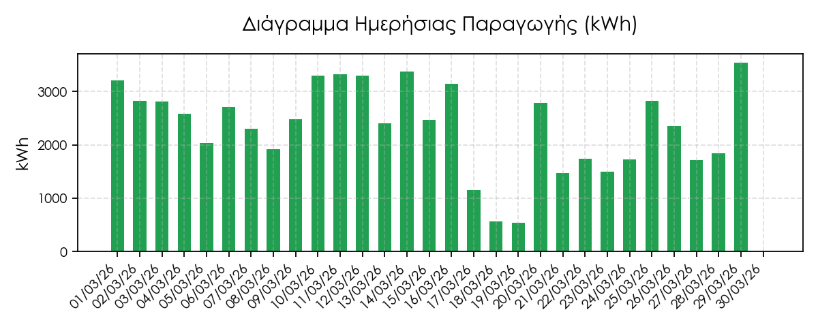
 |  |  |  |  | Φορέας Σωρευτικής Εκπροσώπησης ΑΠΕ (Φο.Σ.Ε.) Διεύθυνση: Φιλοπάππου 19, Αθήνα 11741, Ελλάδα ΑΦΜ: 801961185, ΓΕΜΗ: 167104201000, ΔΟΥ:ΦΑΕ Αθηνών e-mail: info@greenvalue.gr
 | Ενημερωτικό Σημείωμα Μαρτίου 2026
Α.Μ. ΑΠΕ | Εταιρεία | ΑΦΜ | ΔΟΥ | Διεύθυνση | Email | Τεχνολογία
531PH74145 | LIVERSOL ΜΟΝΟΠΡΟΣΩΠΗ Ι.Κ.Ε. (164) | 801067199 | ΚΕΦΟΔΕ ΑΤΤΙΚΗΣ | Τ.Κ. ΛΙΒΕΡΩΝ, Δ.Ε. ΔΗΜΗΤΡΙΟΥ ΥΨΗΛΑΝΤΗ, Δ. ΚΟΖΑΝΗΣ, Π.Ε. ΚΟΖΑΝΗΣ, ΠΕΡΙΦΕΡΕΙΑ Δ. ΜΑΚΕΔΟΝΙΑΣ | invoices.greece@smart-energies.eu | Φ/Β
Ημερομηνία | Έκδοση | Περίοδος Εκκαθάρισης |  |  | ΣΥΝΟΛΟ ΜΕ ΦΠΑ
03/04/26 | Αρχική | 01/03/26-30/03/26

 | Ανάλυση Μηνιαίας Εκκαθάρισης Παραγωγής Ενέργειας Σταθμού
 | Περίοδος Εκκαθάρισης | Παραγωγή Ενέργειας βάσει μετρήσεων (kWh) | Αξία Ενέργειας βάσει μετρήσεων (€) | Προμήθεια GREEN VALUE (€) | Μεσοσταθμική Τιμή Αγοράς κατά τις ώρες παραγωγής του σταθμού
 | 01/03/26 | 3,203.00 | 5.66 | 3.20 | 1.77
 | 02/03/26 | 2,822.38 | 55.79 | 2.82 | 19.77
 | 03/03/26 | 2,812.64 | 189.90 | 2.81 | 67.52
 | 04/03/26 | 2,585.00 | 67.66 | 2.58 | 26.17
 | 05/03/26 | 2,032.56 | 115.02 | 2.03 | 56.59
 | 06/03/26 | 2,703.36 | 25.63 | 2.70 | 9.48
 | 07/03/26 | 2,295.52 | 24.25 | 2.30 | 10.56
 | 08/03/26 | 1,920.68 | 22.55 | 1.92 | 11.74
 | 09/03/26 | 2,483.22 | 14.75 | 2.48 | 5.94
 | 10/03/26 | 3,295.70 | 29.88 | 3.30 | 9.07
 | 11/03/26 | 3,316.86 | 51.12 | 3.32 | 15.41
 | 12/03/26 | 3,292.88 | 97.62 | 3.29 | 29.65
 | 13/03/26 | 2,402.76 | 50.94 | 2.40 | 21.20
 | 14/03/26 | 3,368.34 | 31.11 | 3.37 | 9.24
 | 15/03/26 | 2,466.04 | 22.58 | 2.47 | 9.15
 | 16/03/26 | 3,140.00 | 167.83 | 3.14 | 53.45
 | 17/03/26 | 1,153.68 | 117.69 | 1.15 | 102.01
 | 18/03/26 | 566.90 | 22.96 | 0.57 | 40.51
 | 19/03/26 | 536.94 | 29.85 | 0.54 | 55.60
 | 20/03/26 | 2,788.14 | 221.13 | 2.79 | 79.31
 | 21/03/26 | 1,476.04 | 32.19 | 1.48 | 21.81
 | 22/03/26 | 1,738.22 | 12.88 | 1.74 | 7.41
 | 23/03/26 | 1,495.82 | 172.46 | 1.50 | 115.30
 | 24/03/26 | 1,721.90 | 107.82 | 1.72 | 62.62
 | 25/03/26 | 2,824.20 | 24.11 | 2.82 | 8.54
 | 26/03/26 | 2,353.12 | 40.01 | 2.35 | 17.00
 | 27/03/26 | 1,718.12 | 73.22 | 1.72 | 42.61
 | 28/03/26 | 1,843.32 | 74.75 | 1.84 | 40.55
 | 29/03/26 | 3,532.46 | 42.67 | 3.53 | 12.08
 | 30/03/26 | 0.00 | 0.00 | 0.00 | 0.00
 | Σύνολο | 67,889.80 | 1,944.03 | 67.88 | 28.64

Ανάλυση Χρεώσεων και Υπηρεσίων ΦοΣΕ |  |  |  | Υπολογισμός προς καταβολή
Μοναδιαία Χρέωση ΦοΣΕ |  | 1 €/MWh |  | Παραγωγή Ενέργειας βάσει Μετρήσεων (ΜWh) |  | 67.89
Σύνολο (€) |  | 67.88 |  | Αξία Ενέργειας βάσει Μετρήσεων (€) |  | 1,944.03
 |  |  |  | ΦΠΑ (6%)
 |  |  |  | Χρέωση ΦοΣΕ με ΦΠΑ (24%)
 |  |  |  | Συνολικό Ποσό προς καταβολή

Στοιχεία Τράπεζας |  |  |  | Υπολογισμός Τιμολόγησης
ΙΒΑΝ | GR8101105070000050700106185 |  |  | Αξία Ενέργειας βάσει Μετρήσεων
Ημερομηνία | 05/04/26 |  |  | ΦΠΑ (6%)
 |  |  |  | ΓΕΝΙΚΟ ΣΥΝΟΛΟ

Σημείωση: Το τελικό ποσό πίστωσης παραγωγού προκύπτει από το άθροισμα των γινομένων της παραγόμενης ενέργειας επί της αντίστοιχης Τιμής Εκκαθάρισης Αγοράς Επόμενης Ημέρας ανά 15', αφαιρώντας την πληρωμή υπηρεσιών ΦοΣΕ και Διαχειριστικών εξόδων. Οι πληρωμές της GREEN VALUE Α.Ε. πραγματοποιουνται εντός 2 εργάσιμων ημερών μετά την παραλαβή του ενημερωτικού σημειώματος.

